TDSheet
 |  | КПЛ Школа мальчик |  |  |  |  | 6 июня 2016 г. Ответственный: Ипатова Елена Сергеевна

Заказчик |  |  |  |  |  |  |  | Итого: | 0
№ | Фото | Номер модели | Наименование модели | № В | Наименование цвета | Размер | цена шт. | кол-во | общая сумма | свободный остаток

1 | 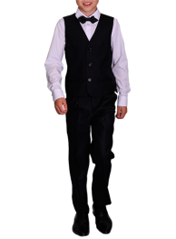 | 61871_OLB | 61871_OLB Жилет шитый для мальчика | 1 | серый | [158-76-69] 11-12 лет | 289 |  | 0 | 29
 |  |  |  | 3 | синий | [158-76-69] 11-12 лет | 289 |  | 0 | 4
 |  |  |  | 1 | серый | [170-84-72] 11-12 лет | 289 |  | 0 | 44
 |  |  |  |  |  | [164-80-69] 11-12 лет | 289 |  | 0 | 36
 |  |  |  | 3 | синий | [170-84-72] 11-12 лет | 289 |  | 0 | 2
2 |  | 61878_OLB | 61878_OLB Пиджак для мальчика | 1 | черный | [122-60-57] 7-8 лет | 789 |  | 0 | 9
 |  |  |  | 3 | серый | [122-60-57] 7-8 лет | 789 |  | 0 | 7
 |  |  |  | 1 | черный | [140-68-63] 9-10 лет | 789 |  | 0 | 1
 |  |  |  |  |  | [146-72-66] 10-11 лет | 789 |  | 0 | 7
 |  |  |  |  |  | [134-68-63] 9-10 лет | 789 |  | 0 | 9
 |  |  |  | 3 | серый | [140-68-63] 9-10 лет | 789 |  | 0 | 6
 |  |  |  |  |  | [128-64-60] 7-8 лет | 789 |  | 0 | 5
 |  |  |  |  |  | [146-72-66] 10-11 лет | 789 |  | 0 | 7
 |  |  |  |  |  | [134-68-63] 9-10 лет | 789 |  | 0 | 10
 |  |  |  | 1 | черный | [152-76-69] 11-12 лет | 789 |  | 0 | 8
 |  |  |  |  |  | [158-76-69] 11-12 лет | 789 |  | 0 | 14
 |  |  |  | 2 | синий | [158-76-69] 11-12 лет | 789 |  | 0 | 4
 |  |  |  |  |  | [152-76-69] 11-12 лет | 789 |  | 0 | 5
 |  |  |  | 3 | серый | [152-76-69] 11-12 лет | 789 |  | 0 | 6
 |  |  |  |  |  | [158-76-69] 11-12 лет | 789 |  | 0 | 23
 |  |  |  | 1 | черный | [164-80-69] 11-12 лет | 789 |  | 0 | 8
 |  |  |  |  |  | [170-84-72] 11-12 лет | 789 |  | 0 | 12
 |  |  |  | 2 | синий | [170-84-72] 11-12 лет | 789 |  | 0 | 6
 |  |  |  |  |  | [164-80-69] 11-12 лет | 789 |  | 0 | 2
 |  |  |  | 3 | серый | [164-80-69] 11-12 лет | 789 |  | 0 | 27
 |  |  |  |  |  | [170-84-72] 11-12 лет | 789 |  | 0 | 27
3 | 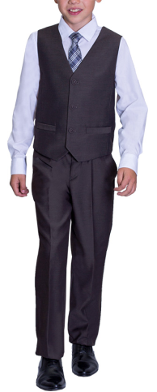 | 61870_OLB | 61870_OLB Жилет шитый для мальчика | 1 | черный | [122-60-57] 7-8 лет | 469 |  | 0 | 2
 |  |  |  | 3 | серый | [122-60-57] 7-8 лет | 469 |  | 0 | 4
 |  |  |  | 1 | черный | [140-68-63] 9-10 лет | 469 |  | 0 | 1
 |  |  |  |  |  | [134-68-63] 9-10 лет | 469 |  | 0 | 6
 |  |  |  |  |  | [128-64-60] 7-8 лет | 469 |  | 0 | 1
 |  |  |  |  |  | [146-72-66] 10-11 лет | 469 |  | 0 | 8
 |  |  |  | 2 | синий | [140-68-63] 9-10 лет | 469 |  | 0 | 1
 |  |  |  | 3 | серый | [140-68-63] 9-10 лет | 469 |  | 0 | 2
 |  |  |  |  |  | [128-64-60] 7-8 лет | 469 |  | 0 | 2
 |  |  |  | 1 | черный | [152-76-69] 11-12 лет | 469 |  | 0 | 3
 |  |  |  |  |  | [158-76-69] 11-12 лет | 469 |  | 0 | 6
 |  |  |  | 2 | синий | [158-76-69] 11-12 лет | 469 |  | 0 | 9
 |  |  |  |  |  | [152-76-69] 11-12 лет | 469 |  | 0 | 4
 |  |  |  | 3 | серый | [152-76-69] 11-12 лет | 469 |  | 0 | 3
 |  |  |  | 1 | черный | [164-80-69] 11-12 лет | 469 |  | 0 | 9
 |  |  |  |  |  | [170-84-72] 11-12 лет | 469 |  | 0 | 6
 |  |  |  | 2 | синий | [170-84-72] 11-12 лет | 469 |  | 0 | 6
 |  |  |  |  |  | [164-80-69] 11-12 лет | 469 |  | 0 | 5
4 | 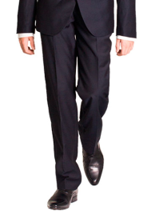 | 61875_OLB | 61875_OLB Брюки для мальчика | 3 | серый | [170-84-72] 11-12 лет | 519 |  | 0 | 2
5 | 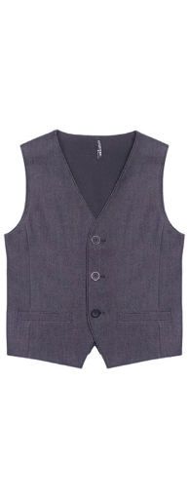 | 60492_OLB | 60492_OLB Жилет для мальчика | 2 | графит new | [170-84-72] 11-12 лет | 379 |  | 0 | 8
 |  |  |  |  |  | [176-88-72] 11-12 лет | 379 |  | 0 | 1
 |  |  |  |  |  | [164-80-69] 11-12 лет | 379 |  | 0 | 12
 |  |  |  | 1 | графит | [152-88-81] 11-12 лет | 379 |  | 0 | 1
 |  |  |  | 2 | графит new | [164-92-72] 11-12 лет | 379 |  | 0 | 1
 |  |  |  | 1 | графит | [146-72-66] 10-11 лет | 379 |  | 0 | 28
 |  |  |  |  |  | [134-68-63] 9-10 лет | 379 |  | 0 | 47
 |  |  |  |  |  | [128-64-60] 7-8 лет | 379 |  | 0 | 11
 |  |  |  |  |  | [140-68-63] 9-10 лет | 379 |  | 0 | 48
 |  |  |  | 2 | графит new | [128-64-60] 7-8 лет | 379 |  | 0 | 108
 |  |  |  |  |  | [140-68-63] 9-10 лет | 379 |  | 0 | 80
 |  |  |  |  |  | [134-68-63] 9-10 лет | 379 |  | 0 | 70
 |  |  |  |  |  | [146-72-66] 10-11 лет | 379 |  | 0 | 58
 |  |  |  | 1 | графит | [158-76-69] 11-12 лет | 379 |  | 0 | 31
 |  |  |  |  |  | [152-76-69] 11-12 лет | 379 |  | 0 | 18
 |  |  |  |  |  | [122-60-57] 7-8 лет | 379 |  | 0 | 46
 |  |  |  | 2 | графит new | [122-60-57] 7-8 лет | 379 |  | 0 | 21
 |  |  |  |  |  | [152-76-69] 11-12 лет | 379 |  | 0 | 17
 |  |  |  |  |  | [158-76-69] 11-12 лет | 379 |  | 0 | 3
6 | 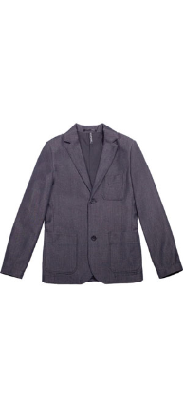 | 60501_OLB | 60501_OLB Пиджак для мальчика | 2 | графит new | [170-84-72] 11-12 лет | 519 |  | 0 | 11
 |  |  |  |  |  | [164-80-69] 11-12 лет | 519 |  | 0 | 10
 |  |  |  | 1 | графит | [134-68-63] 9-10 лет | 519 |  | 0 | 24
 |  |  |  |  |  | [128-64-60] 7-8 лет | 519 |  | 0 | 21
 |  |  |  |  |  | [140-68-63] 9-10 лет | 519 |  | 0 | 6
 |  |  |  |  |  | [146-72-66] 10-11 лет | 519 |  | 0 | 10
 |  |  |  | 2 | графит new | [140-68-63] 9-10 лет | 519 |  | 0 | 15
 |  |  |  |  |  | [128-64-60] 7-8 лет | 519 |  | 0 | 40
 |  |  |  |  |  | [134-68-63] 9-10 лет | 519 |  | 0 | 27
 |  |  |  |  |  | [146-72-66] 10-11 лет | 519 |  | 0 | 18
 |  |  |  | 1 | графит | [158-76-69] 11-12 лет | 519 |  | 0 | 58
 |  |  |  |  |  | [122-60-57] 7-8 лет | 519 |  | 0 | 15
 |  |  |  |  |  | [152-76-69] 11-12 лет | 519 |  | 0 | 26
 |  |  |  | 2 | графит new | [152-76-69] 11-12 лет | 519 |  | 0 | 6
 |  |  |  |  |  | [122-60-57] 7-8 лет | 519 |  | 0 | 15
 |  |  |  |  |  | [158-76-69] 11-12 лет | 519 |  | 0 | 6
7 | 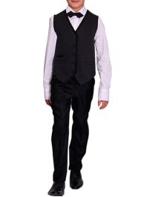 | 62059_OLB | 62059_OLB Жилет для мальчика | 1 | синий/т.синий | [122-60-57] 7-8 лет | 429 |  | 0 | 1
8 | 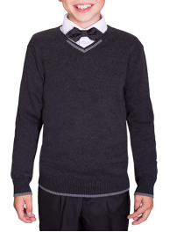 | 61891_OLB | 61891_OLB Джемпер вязанный для мальчика | 2 | черный | [122,128-64-57] 7-8 лет | 309 |  | 0 | 7
 |  |  |  |  |  | [128,134-68-60] 8-9 лет | 309 |  | 0 | 3
9 | 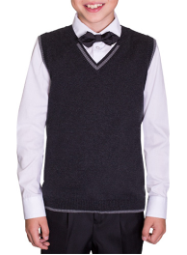 | 61890_OLB | 61890_OLB Жилет вязаный для мальчика | 2 | черный | [122,128-64-57] 7-8 лет | 279 |  | 0 | 1
10 | 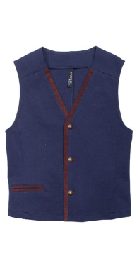 | 60491_OLB | 60491_OLB Жилет для мальчика | 1 | серый/графит | [140-68-63] 9-10 лет | 459 |  | 0 | 22
 |  |  |  |  |  | [146-72-66] 10-11 лет | 459 |  | 0 | 24
 |  |  |  |  |  | [128-64-60] 7-8 лет | 459 |  | 0 | 15
 |  |  |  |  |  | [134-68-63] 9-10 лет | 459 |  | 0 | 19
 |  |  |  | 2 | синий/мышинно-коричневый | [134-68-63] 9-10 лет | 459 |  | 0 | 6
 |  |  |  |  |  | [128-64-60] 7-8 лет | 459 |  | 0 | 10
 |  |  |  |  |  | [146-72-66] 10-11 лет | 459 |  | 0 | 8
 |  |  |  |  |  | [140-68-63] 9-10 лет | 459 |  | 0 | 22
 |  |  |  | 1 | серый/графит | [152-76-69] 11-12 лет | 459 |  | 0 | 33
 |  |  |  |  |  | [122-60-57] 7-8 лет | 459 |  | 0 | 44
 |  |  |  |  |  | [158-76-69] 11-12 лет | 459 |  | 0 | 29
 |  |  |  | 2 | синий/мышинно-коричневый | [158-76-69] 11-12 лет | 459 |  | 0 | 16
 |  |  |  |  |  | [122-60-57] 7-8 лет | 459 |  | 0 | 28
 |  |  |  |  |  | [152-76-69] 11-12 лет | 459 |  | 0 | 16
11 | 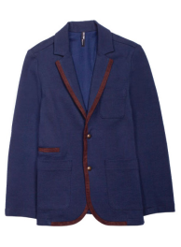 | 60494_OLB | 60494_OLB Пиджак для мальчика | 1 | серый/графит | [122-60-57] 7-8 лет | 639 |  | 0 | 37
12 | 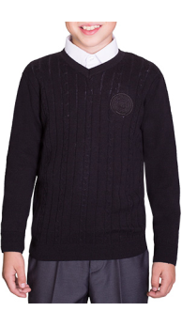 | 62060_OLB | 62060_OLB Джемпер вязанный для мальчика | 1 | синий | [122,128-64-57] 7-8 лет | 379 |  | 0 | 1
 |  |  |  |  |  | [128,134-68-60] 8-9 лет | 379 |  | 0 | 11
 |  |  |  |  |  | [134,140-68-60] 9-10 лет | 379 |  | 0 | 4
 |  |  |  | 2 | черный | [134,140-68-60] 9-10 лет | 379 |  | 0 | 7
 |  |  |  |  |  | [128,134-68-60] 8-9 лет | 379 |  | 0 | 8
 |  |  |  |  |  | [122,128-64-57] 7-8 лет | 379 |  | 0 | 10
 |  |  |  | 3 | серый | [122,128-64-57] 7-8 лет | 379 |  | 0 | 18
 |  |  |  |  |  | [128,134-68-60] 8-9 лет | 379 |  | 0 | 18
 |  |  |  |  |  | [134,140-68-60] 9-10 лет | 379 |  | 0 | 16
 |  |  |  | 1 | синий | [140,146-72-63] 9-10 лет | 379 |  | 0 | 1
 |  |  |  | 2 | черный | [140,146-72-63] 9-10 лет | 379 |  | 0 | 8
 |  |  |  | 3 | серый | [140,146-72-63] 9-10 лет | 379 |  | 0 | 12
 |  |  |  |  |  | [152,158-76-69] 11-12 лет | 379 |  | 0 | 15
13 | 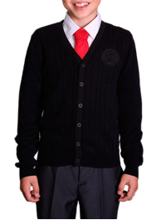 | 62061_OLB | 62061_OLB Кардиган вязаный для мальчика | 2 | черный | [122,128-64-57] 7-8 лет | 409 |  | 0 | 2
 |  |  |  |  |  | [128,134-68-60] 8-9 лет | 409 |  | 0 | 3
 |  |  |  | 3 | серый | [128,134-68-60] 8-9 лет | 409 |  | 0 | 1
14 | 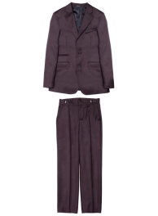 | 60985_OLB | 60985_OLB Костюм - двойка для мальчика | 1 | мышинно-коричневый | [128-64-60] 7-8 лет | 1,389 |  | 0 | 3
 |  |  |  |  |  | [134-68-63] 9-10 лет | 1,389 |  | 0 | 4
 |  |  |  | 1 | мышинно-коричневый | [122-60-57] 7-8 лет | 1,389 |  | 0 | 12
15 |  | 63019_OLB | 63019_OLB Жилет для мальчика | 1 | серый | [122-60-54] 7-8 лет | 489 |  | 0 | 42
 |  |  |  | 2 | т.синий | [122-60-54] 7-8 лет | 489 |  | 0 | 24
 |  |  |  | 3 | черный | [122-60-54] 7-8 лет | 489 |  | 0 | 38
 |  |  |  | 1 | серый | [128-64-57] 7-8 лет | 489 |  | 0 | 15
 |  |  |  | 3 | черный | [128-64-57] 7-8 лет | 489 |  | 0 | 27
 |  |  |  | 1 | серый | [134-64-57] 9-10 лет | 489 |  | 0 | 7
 |  |  |  | 2 | т.синий | [134-64-57] 9-10 лет | 489 |  | 0 | 2
 |  |  |  | 3 | черный | [134-64-57] 9-10 лет | 489 |  | 0 | 13
 |  |  |  | 1 | серый | [140-68-60] 9-10 лет | 489 |  | 0 | 17
 |  |  |  | 2 | т.синий | [140-68-60] 9-10 лет | 489 |  | 0 | 5
 |  |  |  | 3 | черный | [140-68-60] 9-10 лет | 489 |  | 0 | 27
 |  |  |  | 1 | серый | [146-72-63] 10-11 лет | 489 |  | 0 | 38
 |  |  |  | 2 | т.синий | [146-72-63] 10-11 лет | 489 |  | 0 | 11
 |  |  |  | 3 | черный | [146-72-63] 10-11 лет | 489 |  | 0 | 20
 |  |  |  | 1 | серый | [152-72-63] 10-11 лет | 489 |  | 0 | 8
 |  |  |  | 2 | т.синий | [152-72-63] 10-11 лет | 489 |  | 0 | 20
 |  |  |  | 3 | черный | [152-72-63] 10-11 лет | 489 |  | 0 | 23
 |  |  |  | 1 | серый | [158-76-69] 11-12 лет | 489 |  | 0 | 23
 |  |  |  | 2 | т.синий | [158-76-69] 11-12 лет | 489 |  | 0 | 6
 |  |  |  | 3 | черный | [158-76-69] 11-12 лет | 489 |  | 0 | 21
 |  |  |  | 1 | серый | [164-80-69] 12-13 лет | 489 |  | 0 | 7
 |  |  |  | 2 | т.синий | [164-80-69] 12-13 лет | 489 |  | 0 | 4
 |  |  |  | 3 | черный | [164-80-69] 12-13 лет | 489 |  | 0 | 4
 |  |  |  | 1 | серый | [170-84-72] 13-14 лет | 489 |  | 0 | 6
 |  |  |  | 2 | т.синий | [170-84-72] 13-14 лет | 489 |  | 0 | 4
 |  |  |  | 3 | черный | [170-84-72] 13-14 лет | 489 |  | 0 | 2
 |  |  | 63019_OLB Жилет для мальчика (2-я полнотная группа) | 1 | серый | [128-68-60] 8-9 лет | 489 |  | 0 | 6
 |  |  |  | 2 | т.синий | [128-68-60] 8-9 лет | 489 |  | 0 | 2
 |  |  |  | 3 | черный | [128-68-60] 8-9 лет | 489 |  | 0 | 10
 |  |  |  | 1 | серый | [140-72-63] 9-10 лет | 489 |  | 0 | 4
 |  |  |  | 2 | т.синий | [140-72-63] 9-10 лет | 489 |  | 0 | 3
 |  |  |  | 3 | черный | [140-72-63] 9-10 лет | 489 |  | 0 | 4
 |  |  |  | 1 | серый | [152-76-66] 10-11 лет | 489 |  | 0 | 6
 |  |  |  | 3 | черный | [152-76-66] 10-11 лет | 489 |  | 0 | 9
 |  |  |  | 1 | серый | [164-84-72] 12-13 лет | 489 |  | 0 | 4
 |  |  |  | 3 | черный | [164-84-72] 12-13 лет | 489 |  | 0 | 7
 |  |  |  | 1 | серый | [170-88-75] 13-14 лет | 489 |  | 0 | 8
 |  |  |  | 2 | т.синий | [170-88-75] 13-14 лет | 489 |  | 0 | 7
 |  |  |  | 3 | черный | [170-88-75] 13-14 лет | 489 |  | 0 | 5
16 |  | 63017_OLB | 63017_OLB Костюм-двойка для мальчика | 1 | серый | [122-60-54] 7-8 лет | 1,379 |  | 0 | 3
 |  |  |  | 3 | черный | [122-60-54] 7-8 лет | 1,379 |  | 0 | 14
 |  |  |  | 1 | серый | [128-64-57] 7-8 лет | 1,379 |  | 0 | 20
 |  |  |  | 3 | черный | [128-64-57] 7-8 лет | 1,379 |  | 0 | 27
 |  |  |  | 1 | серый | [134-64-57] 9-10 лет | 1,379 |  | 0 | 17
 |  |  |  | 3 | черный | [134-64-57] 9-10 лет | 1,379 |  | 0 | 31
 |  |  |  | 1 | серый | [140-68-60] 9-10 лет | 1,379 |  | 0 | 42
 |  |  |  | 3 | черный | [140-68-60] 9-10 лет | 1,379 |  | 0 | 22
 |  |  |  | 1 | серый | [146-72-63] 10-11 лет | 1,379 |  | 0 | 31
 |  |  |  | 3 | черный | [146-72-63] 10-11 лет | 1,379 |  | 0 | 24
 |  |  |  | 1 | серый | [152-72-63] 10-11 лет | 1,379 |  | 0 | 33
 |  |  |  | 3 | черный | [152-72-63] 10-11 лет | 1,379 |  | 0 | 34
 |  |  |  | 1 | серый | [158-76-69] 11-12 лет | 1,379 |  | 0 | 33
 |  |  |  | 3 | черный | [158-76-69] 11-12 лет | 1,379 |  | 0 | 15
 |  |  |  | 1 | серый | [170-84-72] 13-14 лет | 1,379 |  | 0 | 8
 |  |  |  | 2 | т.синий | [170-84-72] 13-14 лет | 1,379 |  | 0 | 2
 |  |  |  | 3 | черный | [170-84-72] 13-14 лет | 1,379 |  | 0 | 1
 |  |  | 63017_OLB Костюм-двойка для мальчика (2-я полнотная группа) | 1 | серый | [128-68-60] 8-9 лет | 1,379 |  | 0 | 1
 |  |  |  | 3 | черный | [128-68-60] 8-9 лет | 1,379 |  | 0 | 5
 |  |  |  | 1 | серый | [140-72-63] 9-10 лет | 1,379 |  | 0 | 11
 |  |  |  | 3 | черный | [140-72-63] 9-10 лет | 1,379 |  | 0 | 12
 |  |  |  | 1 | серый | [152-76-66] 10-11 лет | 1,379 |  | 0 | 12
 |  |  |  | 3 | черный | [152-76-66] 10-11 лет | 1,379 |  | 0 | 6
 |  |  |  | 1 | серый | [164-84-72] 12-13 лет | 1,379 |  | 0 | 6
 |  |  |  | 3 | черный | [164-84-72] 12-13 лет | 1,379 |  | 0 | 9
 |  |  |  | 1 | серый | [170-88-75] 13-14 лет | 1,379 |  | 0 | 20
 |  |  |  | 3 | черный | [170-88-75] 13-14 лет | 1,379 |  | 0 | 3
17 | 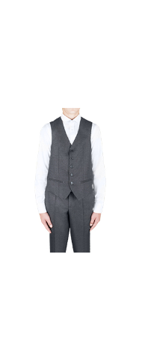 | 63015_OLB | 63015_OLB Жилет для мальчика | 1 | серый | [122-60-54] 7-8 лет | 589 |  | 0 | 9
 |  |  |  | 2 | т.синий | [122-60-54] 7-8 лет | 589 |  | 0 | 9
 |  |  |  | 1 | серый | [128-64-57] 7-8 лет | 589 |  | 0 | 9
 |  |  |  | 2 | т.синий | [128-64-57] 7-8 лет | 589 |  | 0 | 12
 |  |  |  | 1 | серый | [134-64-57] 9-10 лет | 589 |  | 0 | 10
 |  |  |  | 2 | т.синий | [134-64-57] 9-10 лет | 589 |  | 0 | 9
 |  |  |  | 1 | серый | [140-68-60] 9-10 лет | 589 |  | 0 | 6
 |  |  |  | 2 | т.синий | [140-68-60] 9-10 лет | 589 |  | 0 | 7
 |  |  |  | 1 | серый | [146-72-63] 10-11 лет | 589 |  | 0 | 8
 |  |  |  | 2 | т.синий | [146-72-63] 10-11 лет | 589 |  | 0 | 9
 |  |  |  | 1 | серый | [152-72-63] 10-11 лет | 589 |  | 0 | 9
 |  |  |  | 2 | т.синий | [152-72-63] 10-11 лет | 589 |  | 0 | 13
 |  |  |  | 1 | серый | [158-76-69] 11-12 лет | 589 |  | 0 | 8
 |  |  |  | 2 | т.синий | [158-76-69] 11-12 лет | 589 |  | 0 | 10
 |  |  |  | 1 | серый | [164-80-69] 12-13 лет | 589 |  | 0 | 4
 |  |  |  | 2 | т.синий | [164-80-69] 12-13 лет | 589 |  | 0 | 10
 |  |  |  | 1 | серый | [170-84-72] 13-14 лет | 589 |  | 0 | 7
 |  |  |  | 2 | т.синий | [170-84-72] 13-14 лет | 589 |  | 0 | 8
18 | 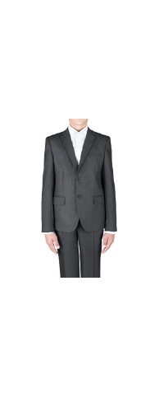 | 63014_OLB | 63014_OLB Пиджак для мальчика | 1 | серый | [122-60-54] 7-8 лет | 1,059 |  | 0 | 8
 |  |  |  | 2 | т.синий | [122-60-54] 7-8 лет | 1,059 |  | 0 | 7
 |  |  |  | 1 | серый | [128-64-57] 7-8 лет | 1,059 |  | 0 | 6
 |  |  |  | 2 | т.синий | [128-64-57] 7-8 лет | 1,059 |  | 0 | 2
 |  |  |  | 1 | серый | [134-64-57] 9-10 лет | 1,059 |  | 0 | 11
 |  |  |  | 2 | т.синий | [134-64-57] 9-10 лет | 1,059 |  | 0 | 4
 |  |  |  | 1 | серый | [140-68-60] 9-10 лет | 1,059 |  | 0 | 6
 |  |  |  | 2 | т.синий | [140-68-60] 9-10 лет | 1,059 |  | 0 | 5
 |  |  |  | 1 | серый | [146-72-63] 10-11 лет | 1,059 |  | 0 | 5
 |  |  |  | 2 | т.синий | [146-72-63] 10-11 лет | 1,059 |  | 0 | 3
 |  |  |  | 1 | серый | [152-72-63] 10-11 лет | 1,059 |  | 0 | 7
 |  |  |  | 2 | т.синий | [152-72-63] 10-11 лет | 1,059 |  | 0 | 7
 |  |  |  | 1 | серый | [158-76-69] 11-12 лет | 1,059 |  | 0 | 2
 |  |  |  | 2 | т.синий | [158-76-69] 11-12 лет | 1,059 |  | 0 | 1
 |  |  |  | 1 | серый | [164-80-69] 12-13 лет | 1,059 |  | 0 | 4
 |  |  |  | 2 | т.синий | [164-80-69] 12-13 лет | 1,059 |  | 0 | 2
 |  |  |  | 1 | серый | [170-84-72] 13-14 лет | 1,059 |  | 0 | 4
 |  |  |  | 2 | т.синий | [170-84-72] 13-14 лет | 1,059 |  | 0 | 3
19 | 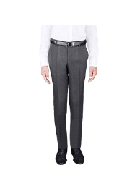 | 63016_OLB | 63016_OLB Брюки для мальчика | 1 | серый | [170-84-72] 13-14 лет | 649 |  | 0 | 34
20 | 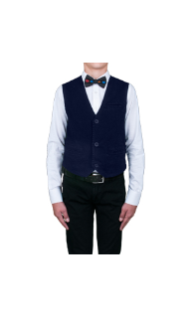 | 63021_OLB | 63021_OLB Жилет для мальчика | 1 | т.синий | [122,128-64-57] 7-8 лет | 589 |  | 0 | 19
 |  |  |  | 2 | черный | [122,128-64-57] 7-8 лет | 589 |  | 0 | 17
 |  |  |  | 1 | т.синий | [134,140-68-63] 9-10 лет | 589 |  | 0 | 7
 |  |  |  | 2 | черный | [134,140-68-63] 9-10 лет | 589 |  | 0 | 11
 |  |  |  | 1 | т.синий | [146,152-72-66] 10-11 лет | 589 |  | 0 | 13
 |  |  |  | 2 | черный | [146,152-72-66] 10-11 лет | 589 |  | 0 | 16
 |  |  |  | 1 | т.синий | [158-76-69] 11-12 лет | 589 |  | 0 | 15
 |  |  |  | 2 | черный | [158-76-69] 11-12 лет | 589 |  | 0 | 15
 |  |  |  | 1 | т.синий | [164-80-69] 12-13 лет | 589 |  | 0 | 11
 |  |  |  | 2 | черный | [164-80-69] 12-13 лет | 589 |  | 0 | 10
 |  |  |  | 1 | т.синий | [170-84-72] 13-14 лет | 589 |  | 0 | 16
 |  |  |  | 2 | черный | [170-84-72] 13-14 лет | 589 |  | 0 | 8
21 | 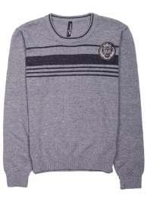 | 60510_OLB | 60510_OLB Джемпер для мальчика | 1 | черный | [122,128-64-57] 7-8 лет | 329 |  | 0 | 76
 |  |  |  |  |  | [134,140-68-60] 9-10 лет | 329 |  | 0 | 45
 |  |  |  |  |  | [128,134-68-60] 8-9 лет | 329 |  | 0 | 42
 |  |  |  | 1 | черный | [140,146-72-63] 9-10 лет | 329 |  | 0 | 18
22 | 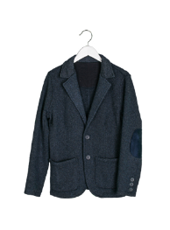 | 63020_OLB | 63020_OLB Пиджак для мальчика | 1 | т.синий | [122,128-64-57] 7-8 лет | 1,039 |  | 0 | 30
 |  |  |  | 1 | т.синий | [134,140-68-63] 9-10 лет | 1,039 |  | 0 | 7
 |  |  |  | 1 | т.синий | [158-76-69] 11-12 лет | 1,039 |  | 0 | 8
 |  |  |  | 1 | т.синий | [164-80-69] 12-13 лет | 1,039 |  | 0 | 5
 |  |  |  | 1 | т.синий | [170-84-72] 13-14 лет | 1,039 |  | 0 | 22
23 | 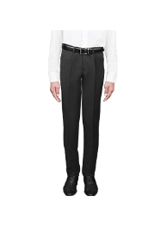 | 63229_OLB | 63229_OLB Теплые костюмные брюки для мальчика(дублированные флисом) | 1 | черный | [164-80-69] 12-13 лет | 729 |  | 0 | 9
 |  |  |  | 1 | черный | [170-84-72] 13-14 лет | 729 |  | 0 | 10
 |  |  |  | 2 | т.синий | [170-84-72] 13-14 лет | 729 |  | 0 | 5
24 | 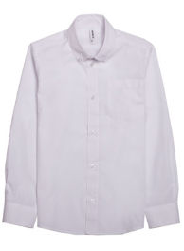 | 60993_OLB | 60993_OLB Сорочка для мальчика | 3 | шоколадный | [122-60-30] 7-8 лет | 219 |  | 0 | 12
25 | 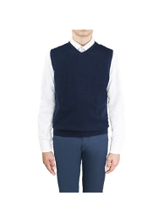 | 63035_OLB | 63035_OLB Жилет для мальчика | 2 | серый | [158-76-69] 11-12 лет | 369 |  | 0 | 4
 |  |  |  | 2 | серый | [164-80-69] 12-13 лет | 369 |  | 0 | 5
26 | 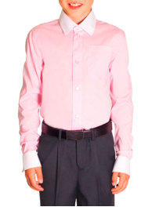 | 61883_OLB | 61883_OLB Сорочка на кнопках для мальчика | 2 | розовая полоса | [122-60-30] 7-8 лет | 279 |  | 0 | 4
27 | 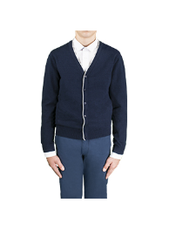 | 63039_OLB | 63039_OLB Кардиган для мальчика | 2 | серый | [164-80-69] 12-13 лет | 439 |  | 0 | 1
 |  |  |  | 2 | серый | [170-84-72] 13-14 лет | 439 |  | 0 | 8
28 |  | 63194_OLB | 63194_OLB Жилет для мальчика | 3 | черный | [122,128-64-57] 7-8 лет | 459 |  | 0 | 18
 |  |  |  | 3 | черный | [134,140-68-63] 9-10 лет | 459 |  | 0 | 5
 |  |  |  | 2 | серый | [146,152-72-66] 10-11 лет | 459 |  | 0 | 3
 |  |  |  | 3 | черный | [146,152-72-66] 10-11 лет | 459 |  | 0 | 21
 |  |  |  | 2 | серый | [158-76-69] 11-12 лет | 459 |  | 0 | 13
 |  |  |  | 3 | черный | [158-76-69] 11-12 лет | 459 |  | 0 | 26
 |  |  |  | 2 | серый | [164-80-69] 12-13 лет | 459 |  | 0 | 18
 |  |  |  | 3 | черный | [164-80-69] 12-13 лет | 459 |  | 0 | 14
 |  |  |  | 2 | серый | [170-84-72] 13-14 лет | 459 |  | 0 | 10
 |  |  |  | 3 | черный | [170-84-72] 13-14 лет | 459 |  | 0 | 13
29 | 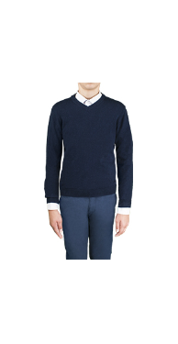 | 63036_OLB | 63036_OLB Джемпер для мальчика | 1 | т.синий | [122,128-64-57] 7-8 лет | 519 |  | 0 | 1
 |  |  |  | 2 | серый | [122,128-64-57] 7-8 лет | 519 |  | 0 | 5
 |  |  |  | 3 | черный | [122,128-64-57] 7-8 лет | 519 |  | 0 | 18
 |  |  |  | 2 | серый | [134,140-68-63] 9-10 лет | 519 |  | 0 | 6
 |  |  |  | 3 | черный | [134,140-68-63] 9-10 лет | 519 |  | 0 | 9
 |  |  |  | 1 | т.синий | [146,152-72-66] 10-11 лет | 519 |  | 0 | 7
 |  |  |  | 2 | серый | [146,152-72-66] 10-11 лет | 519 |  | 0 | 3
 |  |  |  | 3 | черный | [146,152-72-66] 10-11 лет | 519 |  | 0 | 12
 |  |  |  | 2 | серый | [158-76-69] 11-12 лет | 519 |  | 0 | 9
 |  |  |  | 3 | черный | [158-76-69] 11-12 лет | 519 |  | 0 | 16
 |  |  |  | 1 | т.синий | [164-80-69] 12-13 лет | 519 |  | 0 | 3
 |  |  |  | 2 | серый | [164-80-69] 12-13 лет | 519 |  | 0 | 3
 |  |  |  | 3 | черный | [164-80-69] 12-13 лет | 519 |  | 0 | 7
 |  |  |  | 3 | черный | [170-84-72] 13-14 лет | 519 |  | 0 | 7
30 | 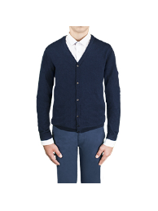 | 63038_OLB | 63038_OLB Кардиган для мальчика | 3 | черный | [122,128-64-57] 7-8 лет | 579 |  | 0 | 17
 |  |  |  | 3 | черный | [134,140-68-63] 9-10 лет | 579 |  | 0 | 10
 |  |  |  | 3 | черный | [146,152-72-66] 10-11 лет | 579 |  | 0 | 17
 |  |  |  | 2 | серый | [158-76-69] 11-12 лет | 579 |  | 0 | 14
 |  |  |  | 3 | черный | [158-76-69] 11-12 лет | 579 |  | 0 | 26
 |  |  |  | 2 | серый | [164-80-69] 12-13 лет | 579 |  | 0 | 5
 |  |  |  | 3 | черный | [164-80-69] 12-13 лет | 579 |  | 0 | 26
 |  |  |  | 2 | серый | [170-84-72] 13-14 лет | 579 |  | 0 | 2
 |  |  |  | 3 | черный | [170-84-72] 13-14 лет | 579 |  | 0 | 15
31 | 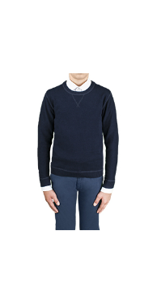 | 63034_OLB | 63034_OLB Свитшот для мальчика | 1 | т.синий | [122,128-64-57] 7-8 лет | 459 |  | 0 | 2
 |  |  |  | 2 | серый | [122,128-64-57] 7-8 лет | 459 |  | 0 | 26
 |  |  |  | 3 | черный | [122,128-64-57] 7-8 лет | 459 |  | 0 | 23
 |  |  |  | 2 | серый | [134,140-68-63] 9-10 лет | 459 |  | 0 | 12
 |  |  |  | 3 | черный | [134,140-68-63] 9-10 лет | 459 |  | 0 | 29
 |  |  |  | 2 | серый | [146,152-72-66] 10-11 лет | 459 |  | 0 | 19
 |  |  |  | 3 | черный | [146,152-72-66] 10-11 лет | 459 |  | 0 | 18
 |  |  |  | 2 | серый | [158-76-69] 11-12 лет | 459 |  | 0 | 27
 |  |  |  | 3 | черный | [158-76-69] 11-12 лет | 459 |  | 0 | 23
 |  |  |  | 2 | серый | [164-80-69] 12-13 лет | 459 |  | 0 | 18
 |  |  |  | 3 | черный | [164-80-69] 12-13 лет | 459 |  | 0 | 18
 |  |  |  | 1 | т.синий | [170-84-72] 13-14 лет | 459 |  | 0 | 8
 |  |  |  | 2 | серый | [170-84-72] 13-14 лет | 459 |  | 0 | 25
 |  |  |  | 3 | черный | [170-84-72] 13-14 лет | 459 |  | 0 | 20
32 | 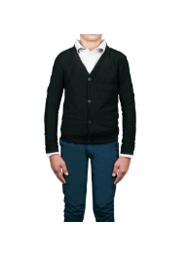 | 63040_OLB | 63040_OLB Кардиган для мальчика | 3 | черный | [158-76-69] 11-12 лет | 429 |  | 0 | 1
33 | 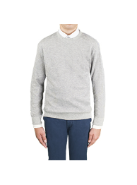 | 63082_OLB | 63082_OLB Свитшот для мальчика | 2 | серый | [122,128-64-57] 7-8 лет | 429 |  | 0 | 34
 |  |  |  | 2 | серый | [134,140-68-63] 9-10 лет | 429 |  | 0 | 17
 |  |  |  | 2 | серый | [146,152-72-66] 10-11 лет | 429 |  | 0 | 22
 |  |  |  | 2 | серый | [158-76-69] 11-12 лет | 429 |  | 0 | 27
 |  |  |  | 2 | серый | [164-80-69] 12-13 лет | 429 |  | 0 | 26
 |  |  |  | 2 | серый | [170-84-72] 13-14 лет | 429 |  | 0 | 50
34 | 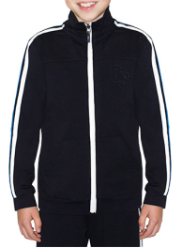 | 61899_OLB | 61899_OLB Толстовка на молнии для мальчика | 1 | черный | [122,128-64-57] 7-8 лет | 319 |  | 0 | 1
35 | 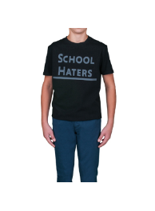 | 63185_OLB | 63185_OLB Футболка для мальчика | 2 | черный | [122,128-64-57] 7-8 лет | 209 |  | 0 | 12
36 | 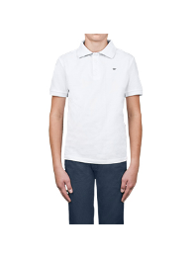 | 63080_OLB | 63080_OLB Футболка - поло для мальчика | 2 | серый | [122,128-64-57] 7-8 лет | 289 |  | 0 | 28
 |  |  |  | 2 | серый | [146,152-72-66] 10-11 лет | 289 |  | 0 | 8
 |  |  |  | 2 | серый | [158-76-69] 11-12 лет | 289 |  | 0 | 21
 |  |  |  | 2 | серый | [164-80-69] 12-13 лет | 289 |  | 0 | 22
 |  |  |  | 2 | серый | [170-84-72] 13-14 лет | 289 |  | 0 | 27
37 | 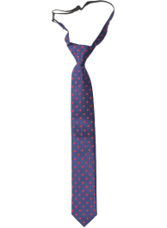 | 61928_OAB | 61928_OAB Галстук для мальчика | 10 | сиреневый/голубой/оранжевый горох | [2] 7-9 лет | 59 |  | 0 | 99
 |  |  |  |  |  | [3] 9-12 лет | 59 |  | 0 | 133
38 | 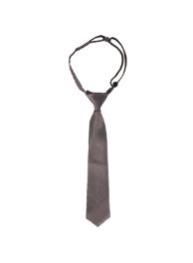 | 62929_OAB | 62929_OAB Галстук для мальчика | 1 | черный | [3] 11-14+ лет | 109 |  | 0 | 2
 |  |  |  | 3 | графит | [3] 11-14+ лет | 109 |  | 0 | 8
39 | 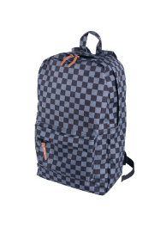 | 62936_OAB | 62936_OAB Рюкзак для мальчика | 2 | черный | [б/р] | 409 |  | 0 | 100
40 | 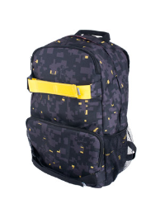 | 62931_OAB | 62931_OAB Рюкзак для мальчика | 1 | графит/желтый | [б/р] | 519 |  | 0 | 328
41 |  | 62506K_OLB | 62506K_OLB Набор комплектующих(тк,под) для индивидуального пошива моделей "Лучшая цена" для мальчика | 1 | черный | [б/р] | 439 |  | 0 | 1
 |  |  |  | 2 | синий | [б/р] | 439 |  | 0 | 2
 |  |  |  | 3 | серый | [б/р] | 439 |  | 0 | 3
42 |  | 2120/91_OLB | 2120/91_OLB Жилет для мальчика | 1 | синий "клетка"/т.синий | [134,140-68-63] 9-10 лет | 249 |  | 0 | 31
 |  |  |  |  |  | [122-60-57] 7-8 лет | 249 |  | 0 | 49
 |  |  |  |  |  | [128,134-68-63] 7-8 лет | 249 |  | 0 | 38
 |  |  |  |  |  | [122,128-64-60] 7-8 лет | 249 |  | 0 | 39
 |  |  |  | 2 | т.серый | [122,128-64-60] 7-8 лет | 249 |  | 0 | 63
 |  |  |  |  |  | [128,134-68-63] 7-8 лет | 249 |  | 0 | 76
 |  |  |  |  |  | [122-60-57] 7-8 лет | 249 |  | 0 | 79
 |  |  |  |  |  | [134,140-68-63] 9-10 лет | 249 |  | 0 | 64
 |  |  |  | 3 | св.серый/бордо "клетка" | [134,140-68-63] 9-10 лет | 249 |  | 0 | 17
 |  |  |  |  |  | [122-60-57] 7-8 лет | 249 |  | 0 | 19
 |  |  |  |  |  | [128,134-68-63] 7-8 лет | 249 |  | 0 | 9
 |  |  |  |  |  | [122,128-64-60] 7-8 лет | 249 |  | 0 | 10
 |  |  |  | 4 | черный | [122,128-64-60] 7-8 лет | 249 |  | 0 | 66
 |  |  |  |  |  | [128,134-68-63] 7-8 лет | 249 |  | 0 | 67
 |  |  |  |  |  | [122-60-57] 7-8 лет | 249 |  | 0 | 83
 |  |  |  |  |  | [134,140-68-63] 9-10 лет | 249 |  | 0 | 66
 |  |  |  | 1 | синий "клетка"/т.синий | [146,152-76-69] 10-11 лет | 249 |  | 0 | 37
 |  |  |  |  |  | [140,146-72-66] 9-10 лет | 249 |  | 0 | 32
 |  |  |  |  |  | [152,158-76-69] 11-12 лет | 249 |  | 0 | 36
 |  |  |  | 2 | т.серый | [152,158-76-69] 11-12 лет | 249 |  | 0 | 49
 |  |  |  |  |  | [140,146-72-66] 9-10 лет | 249 |  | 0 | 54
 |  |  |  |  |  | [146,152-76-69] 10-11 лет | 249 |  | 0 | 54
 |  |  |  | 3 | св.серый/бордо "клетка" | [146,152-76-69] 10-11 лет | 249 |  | 0 | 23
 |  |  |  |  |  | [140,146-72-66] 9-10 лет | 249 |  | 0 | 21
 |  |  |  |  |  | [152,158-76-69] 11-12 лет | 249 |  | 0 | 22
 |  |  |  | 4 | черный | [152,158-76-69] 11-12 лет | 249 |  | 0 | 56
 |  |  |  |  |  | [140,146-72-66] 9-10 лет | 249 |  | 0 | 58
 |  |  |  |  |  | [146,152-76-69] 10-11 лет | 249 |  | 0 | 54
43 | 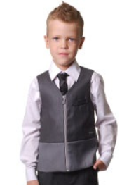 | 2350/91_OLB | 2350/91_OLB Жилет для мальчика | 1 | серый/т.серый | [122-60-57] 7-8 лет | 229 |  | 0 | 3
 |  |  |  | 2 | т.синий | [122-60-57] 7-8 лет | 229 |  | 0 | 19
 |  |  |  | 2 | т.синий | [152,158-76-69] 11-12 лет | 229 |  | 0 | 2
44 | 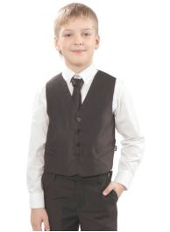 | 30365_OLB | 30365_OLB Жилет для мальчика | 1 | черный полоса | [122-60-57] 7-8 лет | 229 |  | 0 | 1
 |  |  |  | 3 | т.синий | [122-60-57] 7-8 лет | 229 |  | 0 | 1
45 | 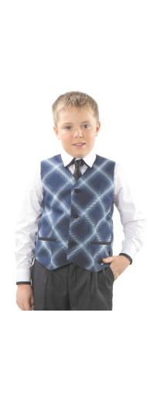 | 2120/71_OLB | 2120/71_OLB Жилет для мальчика | 1 | синий клетка/т.синий | [128,134-80-72] 7-8 лет | 299 |  | 0 | 3
 |  |  |  |  |  | [134,140-84-78] 9-10 лет | 299 |  | 0 | 6
 |  |  |  | 2 | т.серый | [134,140-84-78] 9-10 лет | 299 |  | 0 | 12
 |  |  |  |  |  | [128,134-80-72] 7-8 лет | 299 |  | 0 | 17
 |  |  |  |  |  | [122,128-76-69] 7-8 лет | 299 |  | 0 | 19
 |  |  |  | 3 | св.серый/бордо клетка | [122,128-76-69] 7-8 лет | 299 |  | 0 | 15
 |  |  |  |  |  | [128,134-80-72] 7-8 лет | 299 |  | 0 | 12
 |  |  |  |  |  | [134,140-84-78] 9-10 лет | 299 |  | 0 | 9
 |  |  |  | 4 | черный | [128,134-80-72] 7-8 лет | 299 |  | 0 | 6
 |  |  |  |  |  | [134,140-84-78] 9-10 лет | 299 |  | 0 | 1
 |  |  |  |  |  | [122,128-76-69] 7-8 лет | 299 |  | 0 | 11
 |  |  |  | 1 | синий клетка/т.синий | [140,146-88-81] 9-10 лет | 299 |  | 0 | 11
 |  |  |  |  |  | [152,158-92-84] 11-12 лет | 299 |  | 0 | 11
 |  |  |  | 2 | т.серый | [152,158-92-84] 11-12 лет | 299 |  | 0 | 19
 |  |  |  |  |  | [140,146-88-81] 9-10 лет | 299 |  | 0 | 21
 |  |  |  | 3 | св.серый/бордо клетка | [152,158-92-84] 11-12 лет | 299 |  | 0 | 16
 |  |  |  |  |  | [140,146-88-81] 9-10 лет | 299 |  | 0 | 13
 |  |  |  | 4 | черный | [140,146-88-81] 9-10 лет | 299 |  | 0 | 7
 |  |  |  |  |  | [152,158-92-84] 11-12 лет | 299 |  | 0 | 22
46 | 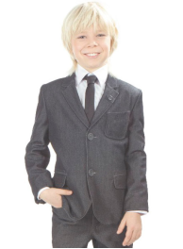 | 30361_OLB | 30361_OLB Пиджак для мальчика | 2 | т.серый меланж | [122-60-57] 7-8 лет | 699 |  | 0 | 1
 |  |  |  |  |  |  |  |  | 0
1 | 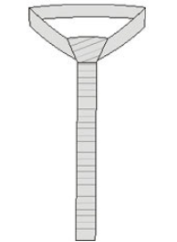 | 05061_OAU | 05061_OAU Галстук детский | 1 | черный | [2] 7-9 лет | 49 |  | 0 | 4
 |  |  |  | 3 | серый | [2] 7-9 лет | 49 |  | 0 | 104
2 | 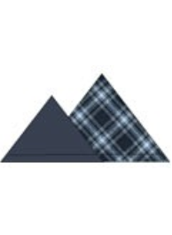 | 04691_OAU | 04691_OAU Значок детский | 1 | синий/синий клетка | [1] 2-6 лет | 9 |  | 0 | 5
 |  |  |  | 2 | белый/черный | [1] 2-6 лет | 9 |  | 0 | 145

